Sheet1
1、基础语法
 | 数据类型 | 基本类型 | 引用类型
 | 变量
 | 运算符
 | if、switch、for(foreach)、while
 | 数组 | 一组数据
 | 方法 | 返回值、参数

2、面向对象
 | 面对一个问题时，应该如何思考，比如：
 | 小猫去钓鱼，池塘中有鱼类、螃蟹；所有动物都有名字，都会发出叫声（小猫喵，鱼吐泡泡咕噜咕噜声，螃蟹咔嚓咔嚓），鱼和螃蟹会游泳（鱼类游来游去，螃蟹水滴爬行），螃蟹还能用钳子攻击
 | 生成一只猫，然后随机生成100条鱼和螃蟹（鱼和螃蟹比例为5:1）。猫钓100次，随机钓到各种动物（钓到鱼一斤以下，珍惜鱼类放生），显示被钓的动物名字，并发出声音，螃蟹还会反抗攻击。
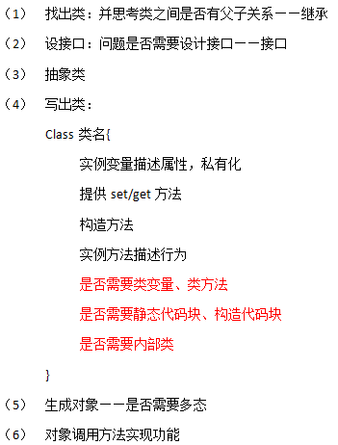
 |  |  |  |  | 首先建立一个观念：万物皆对象

 |  |  |  |  | 继承 | 父类和子类、父类注重共性；子类继承父类并发展，注重个性

 |  |  |  |  | 接口 | 描述一种功能，谁实现了该接口谁就具有该功能

 |  |  |  |  | 多态 | 父类和接口都可以实现多态

 |  |  |  |  | 封装

 |  |  |  |  | statci | 修饰的变量叫类变量、修饰的方法叫类方法
 |  |  |  |  |  | 修饰的代码块叫静态代码块，静态代码块是一个类运行时，首秀执行的代码，且只执行一次

 |  |  |  |  | 构造代码块：执行构造方法之前，先要执行该代码块

 |  |  |  |  | 访问修饰符：private、public、protected、默认（友好）

 |  |  |  |  | 第一，基础语法
 |  |  |  |  | 第二，面向对象的解题思路和三大特征
 |  |  |  |  | 第三，类如何写，四个步骤
 |  |  |  |  | 第四，类如何写补充三步骤
 |  |  |  |  | 第五，生成对象的内存模型

 | 接上题，程序运行，先显示欢迎信息；池塘中的动物数量是随机的，在80-160之间，统计池塘中一共有多少条鱼、螃蟹；最后小猫钓到了多少条鱼，螃蟹。

 | 没有类变量fishNum
 | Fish f1 = new Fish(鲫鱼，3.3，false)
 | Fish f2 = new Fish(草鱼，0.4，false)
 | f1.swim(); | f2.swim()

 | f1 |  |  | swim实例方法 | A、加载类，先父类后子类 |  |  | 加载类指的是把类的字节码文件放入内存
 |  |  |  |  | B、定义变量f1
 | name | 鲫鱼 |  |  | C、new申请内存空，把实例变量放入内存，先父类后子类
 | weight | 3.3 |  |  | D、给实例变量赋默认值
 | isRare | FALSE |  |  | E、调用构造方法
 |  |  |  |  |  |  | 构造方法三定理：构造方法第一句话必须是super();super(xxx);this(xxx)
 | f2 |  |  |  |  |  | 用来保证生成子类对象时必须先调用父类构造
 |  |  |  |  | F、等号右侧赋值给左侧
 | name | 草鱼
 | weight | 0.4 |  |  | G、对象调用实例方法时，方法才分配内存
 | isRare | FALSE

 | 有类变量fishNum
 | Fish f1 = new Fish(鲫鱼，3.3，false)
 | Fish f2 = new Fish(草鱼，0.4，false)
 | f1.swim(); | f2.swim()

 |  |  |  | get类方法 | A、加载类 |  |  | f1 |  | get类方法
 |  |  |  |  | B、类变量随着类的加载进入内存
 |  |  |  |  | 类方法也随着类进入内存 |  |  | name | 鲫鱼
 |  |  |  |  |  |  |  | weight | 3.3
 |  |  |  |  | C、定义变量f1 |  |  | isRare | FALSE
 |  |  |  |  | D、new申请空间
 |  |  |  |  |  |  |  | f2
 |  |  |  |  | fishNum是整个类共享使用的
 |  |  |  |  | 是所有对象共享使用的 |  |  | name | 草鱼
 |  |  |  |  |  |  |  | weight | 0.4
 |  |  |  |  |  |  |  | isRare | FALSE

 | fishNum | 0 |  |  |  |  |  | fishNum | 0

